ธ.ค.69
ข้อมูลผลการดำเนินงานในเชิงสถิติ การตั้งจุดตรวจ จุดสกัด
ประจำปีงบประมาณ พ.ศ. 2569 สถานีตำรวจภูธรลำดวน จังหวัดบุรีรัมย์
ผลการดำเนินในการตั้งจุดตรวจ จุดสกัด
เดือน/ปี | จำนวนตั้งจุด | จำนวนเรียกตรวจ | พบกระทำความผิด | จำนวนออกใบสั่ง | ไม่พบการกระทำผิด | ว่ากล่าว ตักเตือน
 |  | (ราย) | (ราย) | เปรียบเทียบปรับ (ราย) | (ราย) | (ราย)
ตุลาคม 68 | 31 | 150 | 10 | 10 | 140 | -
รวม | 31 | 150 | 10 | 10 | 140 | -

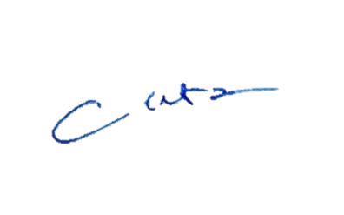
 |  |  |  | ตรวจแล้วถูกต้อง
 |  |  | พ.ต.อ.
 |  |  |  | ( โชคชัย ชำนาญทาง )
 |  |  |  | ผกก.สภ.ลำดวน

